資產負債表
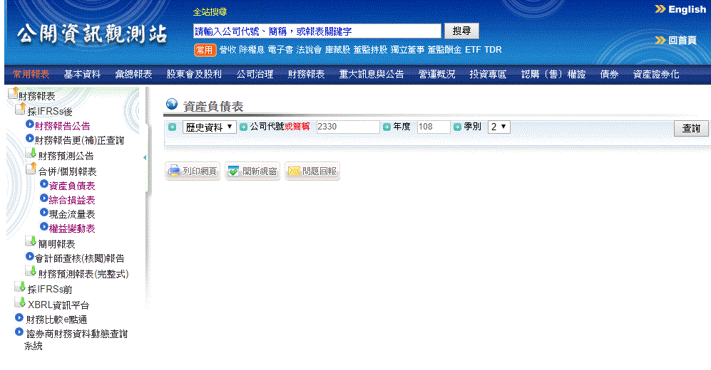
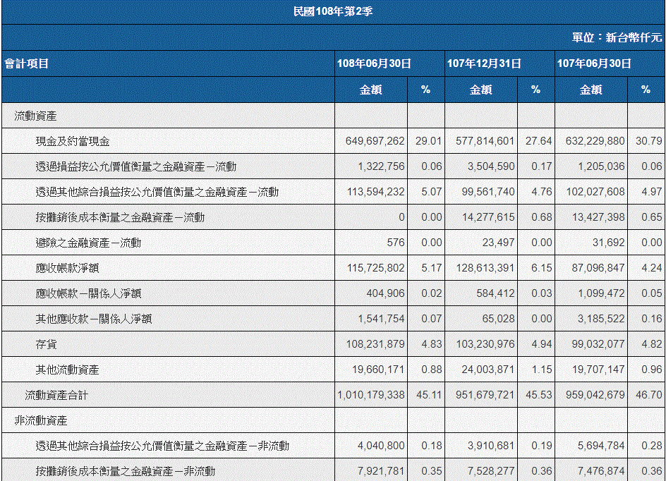
102年後
https://mops.twse.com.tw/mops/web/t164sb03

101年前(含)
https://mops.twse.com.tw/mops/web/t05st33

舊資料要設定紅框

每年
5月15
8月14
11月14
3月31
抓最新資料

紅框是要抓的資料(含百分比)
紅框單位也要注意

要抓的資料
102後
 |  | 101前 |  |  |  |  |  |  |  |  |  |  | 流動比率
資產 |  |  |  |  |  |  |  |  |  |  |  |  | 流動資產／流動負債
現金及約當現金 |  | 流動資產 |  |  | 顯示方式
透過損益按公允價值衡量之金融資產－流動 | 加總為"短期投資" | 現金及約當現金 |  |  | 副標題 | 概要 | 資產 | 負債 | 權益 |  | 金額 | 百分比(%) | 速動比率
公式
透過其他綜合損益按公允價值衡量之金融資產－流動 |  | 公平價值變動列入損益之金融資產-流動 | 加總為"短期投資" |  |  | 項目 |  |  |  |  |  |  | （流動資產－存貨）／流動負債
按攤銷後成本衡量之金融資產－流動 |  | 備供出售金融資產-流動 |  |  | 時間
避險之金融資產－流動 |  | 持有至到期日金融資產-流動 |  |  | 新 | 概要 |  |  |  |  |  |  | 債務權益比
應收帳款淨額 | 加總為"應收帳款" | 應收帳款淨額 | 加總為"應收帳款" |  |  | 資產總額 | 負債總額 | 權益總額 | 流動比率 | 速動比率 | 債務權益比 |  | 負債總額／權益總額＊１００％
應收帳款－關係人淨額 |  | 應收帳款–關係人淨額
其他應收款－關係人淨額 |  | 其他應收款–關係人 |  |  |  | 資產
存貨 |  | 存 貨 |  |  |  | 現金及約當現金 | 短期投資 | 應收帳款 | 存貨 | 流動資產 | 長期資產 | 固定資產 | 其他資產 | 非流動資產 | 資產總額
流動資產合計 | 改為"流動資產" | 流動資產
透過其他綜合損益按公允價值衡量之金融資產－非流動 | 加總為"長期投資" | 基金及投資 | 改為"長期投資" |  |  | 負債
按攤銷後成本衡量之金融資產－非流動 |  | 固定資產淨額 | 改為"固定資產" |  |  | 短期借款 | 應付帳款 | 流動負債 | 長期負債 | 其他負債 | 非流動負債 | 負債總額
採用權益法之投資 |  | 無形資產合計 | 加總為"其他資產"
不動產、廠房及設備 | 改為"固定資產" | 其他資產合計 |  |  |  | 權益
使用權資產 | 加總為"其他資產" | 非流動資產 | 上面3項合計 |  | 舊 | 股本合計 | 資本公積合計 | 保留盈餘合計 | 權益總額
無形資產 |  | 資產總計
遞延所得稅資產 |  | 負債及股東權益
其他非流動資產 |  | 負債
非流動資產合計 | 改為"非流動資產" | 短期借款
資產總額 |  | 應付帳款 | 加總為"應付帳款"
負債 |  | 應付帳款–關係人
短期借款 |  | 流動負債
應付帳款 | 加總為"應付帳款" | 應付公司債 | 加總為"長期負債"
應付帳款－關係人 |  | 長期借款
流動負債合計 | 改為"流動負債" | 長期應付票據及款項
應付公司債 | 改為"長期負債" | 其他負債合計 | 改為"其他負債"
遞延所得稅負債 | 加總為"其他負債" | 非流動負債 | 上面2項合計
租賃負債－非流動 |  | 負債總計
其他非流動負債 |  | 股東權益 | 改為"歸屬於母公司業主之權益"
非流動負債合計 | 改為"非流動負債" | 股本
負債總額 |  | 普通股股本 | 加總為"股本合計"
歸屬於母公司業主之權益 |  | 特別股股本 |  | 這項不一定每間公司都有
股本合計 |  | 資本公積合計
資本公積合計 |  | 保留盈餘合計
保留盈餘合計 |  | 股東權益其他調整項目合計 | 改為"權益總額"
權益總額

損益表
102年後
https://mops.twse.com.tw/mops/web/t164sb04

101年前(含)
https://mops.twse.com.tw/mops/web/t05st34

每年
5月15
8月14
11月14
3月31
抓最新資料

102年後 |  |  | 101年前

營業收入合計 | 改名"營業收入" |  | 營業收入合計 | 改名"營業收入"
營業成本合計 | 改名"營業成本" |  | 營業成本合計 | 改名"營業成本"
營業毛利（毛損）淨額 | 改名"毛利" |  | 營業毛利(毛損) | 改名"毛利"
推銷費用 | 改名"銷售費用" |  | 推銷費用 | 改名"銷售費用"
管理費用 |  |  | 管理及總務費用 | 改名"管理費用"
研究發展費用 | 改名"研發費用" |  | 研究發展費用 | 改名"研發費用"
營業費用合計 | 改名"營業費用" |  | 營業費用合計 | 改名"營業費用"
營業利益（損失） | 改名"營業利益" |  | 營業淨利(淨損) | 改名"營業利益"
營業外收入及支出合計 | 改名"營業外收益" |  | 營業外收入及利益 | 上減下合併為"營業外收益"
稅前淨利（淨損） | 改名"稅前淨利" |  | 營業外費用及損失
本期淨利（淨損） | 改名"本期淨利" |  | 繼續營業單位稅前淨利(淨損) | 改名"稅前淨利"
母公司業主（淨利∕損） | 改名"歸屬於母公司淨利" |  | 合併淨損益 | 改名"本期淨利"
基本每股盈餘 | 改名"每股盈餘" |  | 合併總損益 | 改名"歸屬於母公司淨利"
 |  |  | 基本每股盈餘 | 改名"每股盈餘"

這三項做可隱藏在"營業費用"下
顯示方式
副標題 | 損益表 | 利益率

時間 | 損益表
新 | 營業收入 | 營業成本 | 毛利 | 營業費用 | 銷售費用 | 管理費用 | 研發費用 | 營業利益 | 營業外收益 | 稅前淨利 | 本期淨利 | 歸屬於母公司淨利 | 每股盈餘

 | 利益率
 | 毛利率 | 營業利益率 | 稅前利益率 | 淨利率

 |  |  |  |  | 公式 |  | 毛利率
 |  |  |  |  |  |  | 毛利／營業收入＊１００％

 |  |  |  |  |  |  | 營業利益率
 |  |  |  |  |  |  | 營業利益／營業收入＊１００％
舊
 |  |  |  |  |  |  | 稅前利益率
 |  |  |  |  |  |  | 稅前淨利／營業收入＊１００％

 |  |  |  |  |  |  | 淨利率
 |  |  |  |  |  |  | 本期淨利／營業收入＊１００％

現金流量
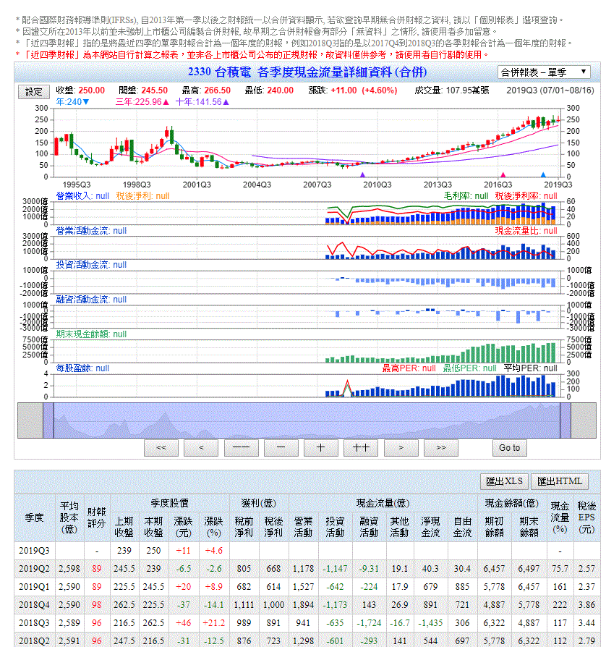
GOODINFO
https://goodinfo.tw/StockInfo/StockCashFlow.asp?STOCK_ID=2330&RPT_CAT=M_QUAR

 |  | 這要設定成單季

 | 紅框是要抓的資料

每月營收
102年後
http://mops.twse.com.tw/mops/web/t05st10_ifrs |  |  |  |  | 102年後的資料 |  |  |  |  |  |  |  |  | 101年前的資料
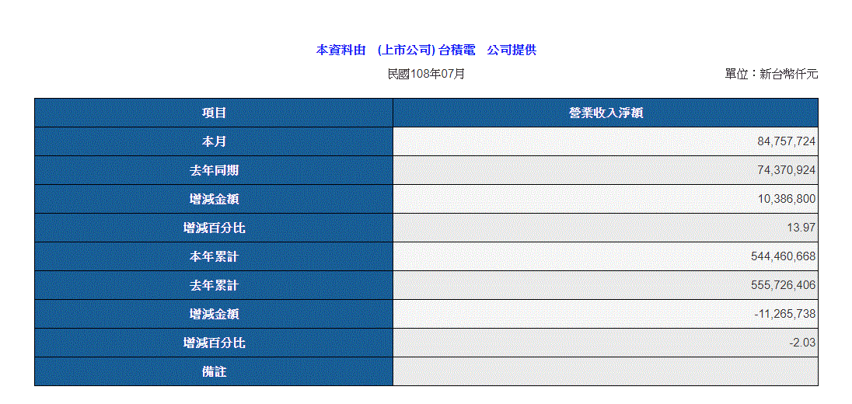
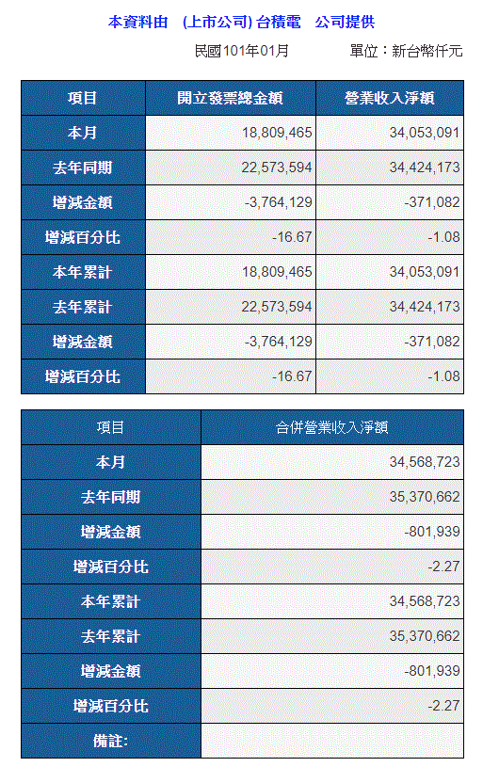
101年前
http://mops.twse.com.tw/mops/web/t05st10

每月10號抓最新資料

全部資料都需要

將資料放到相對欄位 102年後兩邊資料是一樣的
101前的資料右上放營業收入
下面放合併營業收入

 | 項目
 |  | 營業收入 |  |  |  |  |  | 合併營業收入
時間 |  | 單月 |  |  | 累計 |  |  | 單月 |  |  | 累計
新 |  | 營收 | 月增(%) | 年增(%) | 營收 | 月增(%) | 年增(%) | 營收 | 月增(%) | 年增(%) | 營收 | 月增(%) | 年增(%)

舊

除權息資訊
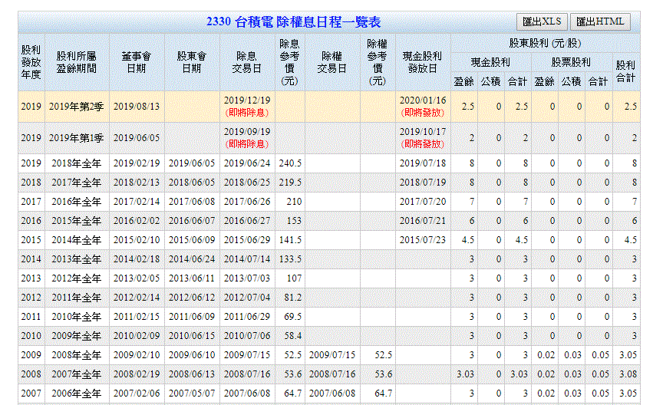
建議抓GOODINFO的資料

https://goodinfo.tw/StockInfo/StockDividendSchedule.asp?STOCK_ID=2330

公開資訊把資訊放在3個不同地方

資料全抓

